상품제안서
화이트유광 일자 머그(전사) | 상품코드: F06120

 |  |  |  |  |  |  | 02-412-0044 | www.easy1.co.kr
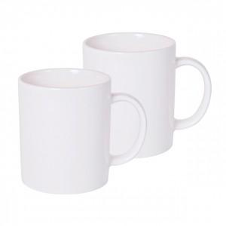

【상세/제작정보】 | 깔끔한 대중적인 머그컵

【인쇄/포장옵션】 | 풀칼라 / 포장지포장

【공급단가】 | 수량 | 300~ | 1,000~ | 2,000~ | 3,000~ | 5,000~
*VAT별도 | 단가 | 1,890원 | 1,820원 | 1,750원 | 1,680원 | 1,630원
 | 골드라인(금테) | 2,290원 | 2,210원 | 2,120원 | 2,040원 | 1,980원

【상품 URL】 | https://dev.easy1.co.kr:443/src/goods_detail.php?gdno=6120

